Caja Negra
Plan de pruebas S.I.AP

 | ID de caso de prueba | Descripción del caso de prueba | Datos de entrada esperados | Pasos de prueba esperados | Resultados esperados | Resultado real | Observaciones
 | CP-001 | Ejecutar inicio de sesion | Su funcionamiento es correcto,ingresa con normalidad. | 1. Se despliega el formulario de inicio de sesion correctamente. 2. Se ingresan los datos correspondientes. 3. Oprimir 'Inciar Sesion'. | Carga de manera correcta | 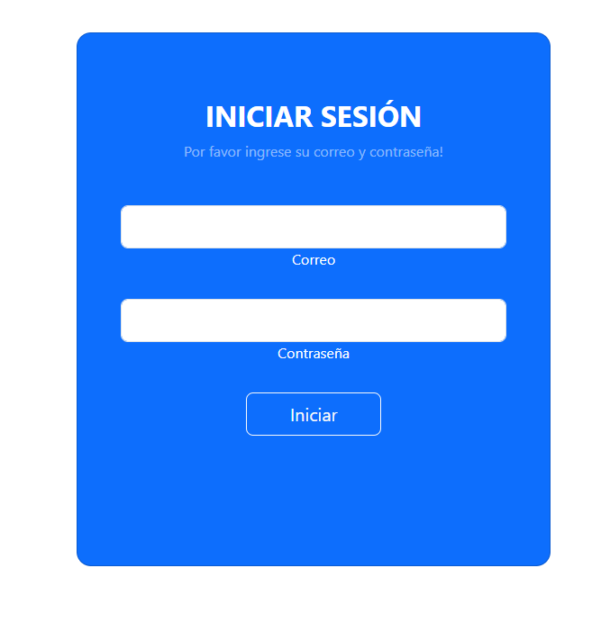 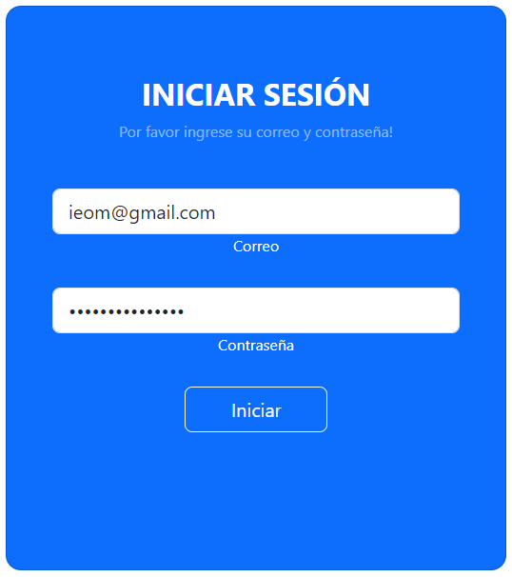 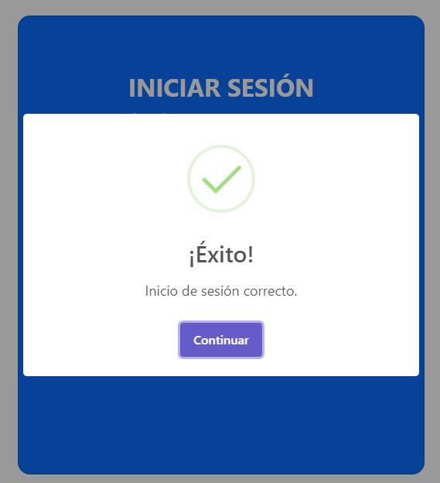 | Aprovado(Funciona de manera correcta).
 | TC-002 | Se ingresaran valores invalidos para verificar si permite iniciar sesion. | Ingreasar valores incorrectos,para que ponga aprueba a verificacion de los datos | 1. Ingresar el usuario incorectamente igualmente la contraseña. 2. Oprimir inicio de sesion. 3. No ingresa. | 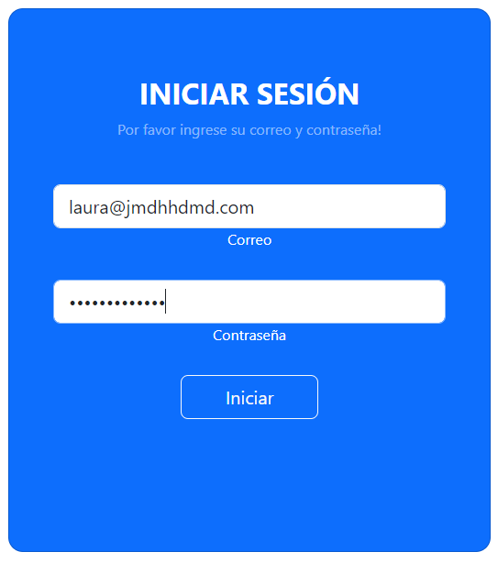 No inicia sesion,despliega un error de valores incorrectos. | 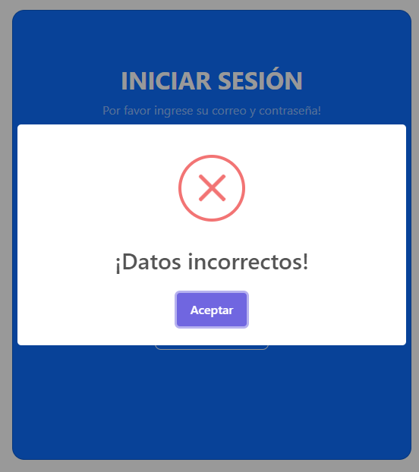 | Aprovado(Agrega exactamente).
 | TC-003 | Se insertan datos para verificar que los cargue correctamente. | ingresar los valores tales como, nombre del producto y cantidad,esperar que se agregue correctamente. | 1. Ingresar los valores dependiendo el campo. 2. Oprimir 'Agregar producto'. 3. Valores agregados. | 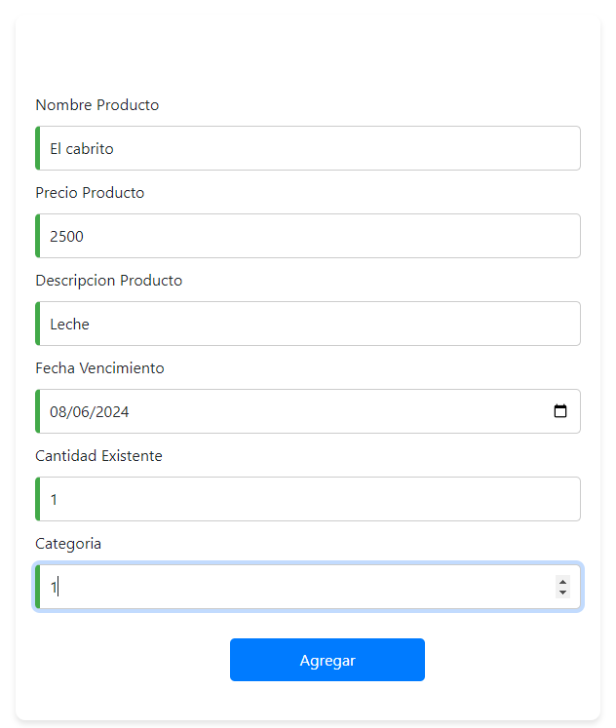 Carga de manera correcta | 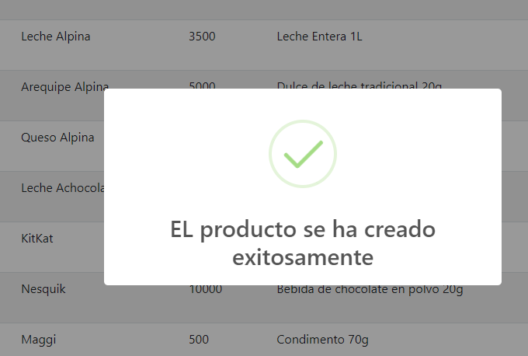 | Aprovado(Valida exitosamente).
 | TC-004 | Se identifica los datos del usuario. | -- | 1.Oprimir en usuario. | Son identificados |  | Aprovado
 | TC-005 | Cierra sesion corectamente | -- | 1.Cerrar sesion. | Se cierra la sesion de manera correcta |  | Aprovado(Cierra sesion)

Caja Blanca
ID de caso de prueba | Descripción del caso de prueba | Datos de entrada esperados | Pasos de prueba esperados | Resultados esperados | Resultado real | Observaciones
CP-001 | Se ejecuta de maera correcta la suma de los productos en la base de datos | Producto ingresado | 1.Ingresar producto. 2.Agrega producto. 3.El producto se ve reflejado en los distintos campos | Funciona de manera correcta |  | Aprovado(Funciona de manera correcta)
CP-002 | Se es reflejado la resta de productos en los diferentes campos a la hora de eliminar y/o comprar | Elimina productos | 1.Elimina el producto dependiendo de el tipo de producto y lo resta del inventario | Funciona de manera correcta |  | Aprovado(Funciona de manera correcta)
CP-003 | Se refleja una alerta al no agregar un caracter correspondiente o no llenarlo | Despliega una alerta | 1.Alerta de error | Funciona de manera correcta | 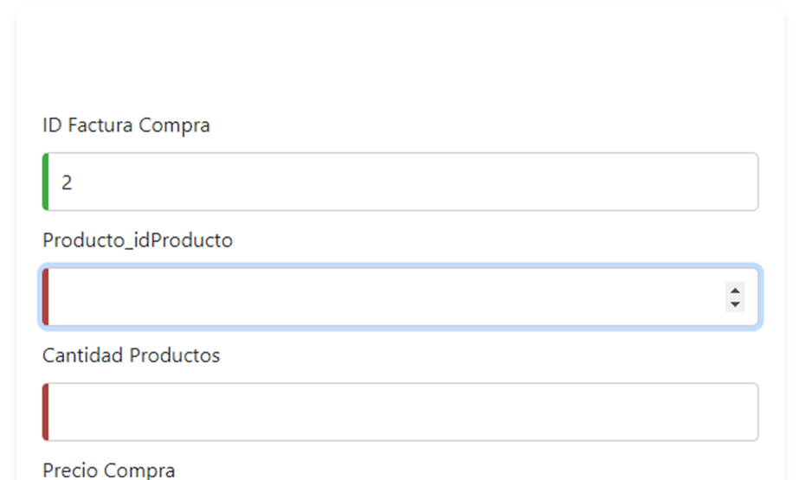 | Aprovado(Funciona de manera correcta)
CP-004 | Las rutas se entrelazan correctamente | Dirige a la ruta especificada | -- | Funciona de manera correcta | 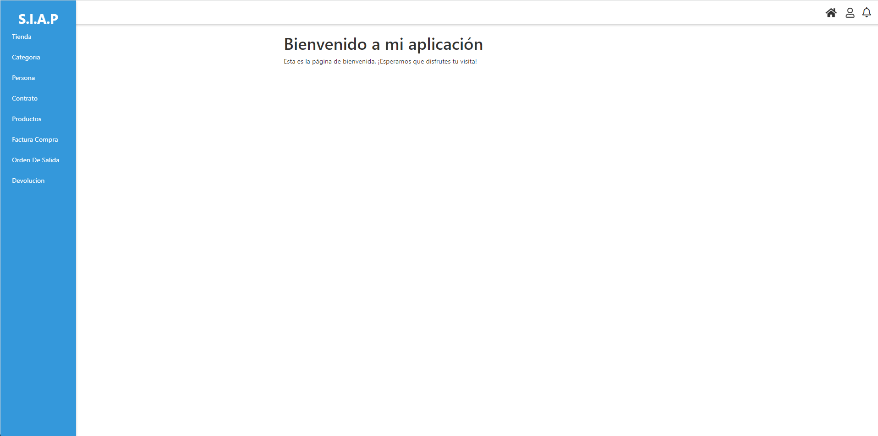  | Aprovado(Funciona de manera correcta)
CP-005 | Se evidencia que manda una alerta en el momento en que algun producto tiene la fecha de vencimiento proximo a vencer | Se refleja la alerta en la barra | -- | Funciona de manera correcta | 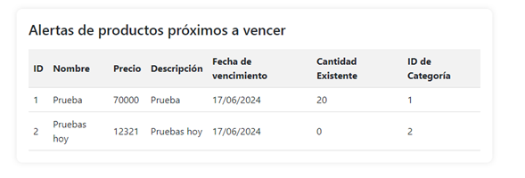 | Aprovado(Funciona de manera correcta) |  | v
CP-006 | Se evidencia la conexion a la base de datos | Se conecta de manera correcta la base de datos | -- | Funciona de manera correcta |  | Aprovado(Funciona de manera correcta) | .
CP-007 | Se evidencia que el servidor esta en funcionamiento |  |  |  |  | Aprovado(Funciona de manera correcta)
CP-008 | Se evidencia las diferentes vistas | Se refleja el uso de las vistas | 1.Iniciar Sesion. 2.dependiendo el rol ingresado tiene diferrentes interacciones con el aplicativo | Funciona de manera correcta |  | Aprovado(Funciona de manera correcta)

